АКТ РАБОТ
Исполнитель: ИП Манукян А.С.
г. Мурманск, ул. Воровского 5/23
Телефон :202-801, +7 951 297 20 11

АКТ ВЫПОЛНЕННЫХ РАБОТ ОТ |  |  | 28/06/2022
Заказчик: | Зыков Виталий Андреевич
Модель оборудования: | Honor 8X
Серийный номер/IMEI | NA
Дефект | Восстановление от коррозии

Гарантийный срок | 1 месяц

Наименование выполненных работ |  |  |  | Цена
Восстановление от коррозии |  |  |  | 1,800.00 ₽

Итого к оплате |  |  |  | 1,800.00 ₽

Все вышеперечисленные работы выполнены исполнителем в полном объеме, в установленный срок и с надлежащим качеством
Заказчик не имеет претензий к Исполнителю по срокам, объему, качеству и требованиям к предъявленным работам (услугам)
Заказчик не имеет финансовых и иных претензий к исполнителю

Заказчик
Оборудование получил, претензий к внешнему виду и состоянию не имею |  |  |  | /
 |  | (подпись) |  | (расшифровка подписи)

Исполнитель (ИП Манукян А.С.)
Выполненные работы оплачены в полном объеме |  |  |  | /
 |  | (подпись) |  | (расшифровка подписи)

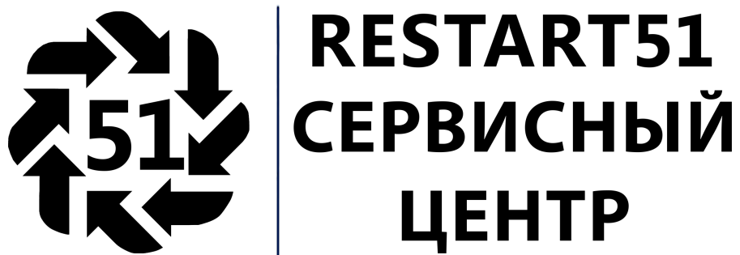
Исполнитель: ИП Манукян А.С.
г. Мурманск, ул. Воровского 5/23
Телефон :202-801, +7 951 297 20 11
0

АКТ ВЫПОЛНЕННЫХ РАБОТ ОТ |  |  | 28/06/2022
Заказчик: | Зыков Виталий Андреевич
Модель оборудования: | Honor 8X
Серийный номер/IMEI | NA
Дефект | Восстановление от коррозии

Гарантийный срок | 1 месяц

Наименование выполненных работ |  |  |  | Цена
Восстановление от коррозии |  |  |  | 1,800.00 ₽
0 |  |  |  | - ₽
Итого к оплате |  |  |  | 1,800.00 ₽

Все вышеперечисленные работы выполнены исполнителем в полном объеме, в установленный срок и с надлежащим качеством
Заказчик не имеет претензий к Исполнителю по срокам, объему, качеству и требованиям к предъявленным работам (услугам)
Заказчик не имеет финансовых и иных претензий к исполнителю

Заказчик
Оборудование получил, претензий к внешнему виду и состоянию не имею |  |  |  | /
 |  | (подпись) |  | (расшифровка подписи)

Исполнитель (ИП Манукян А.С.)
Выполненные работы оплачены в полном объеме |  |  |  | /
 |  | (подпись) |  | (расшифровка подписи)

